Figura 1
Informe Nacional de Competividad 2020-2021
Capítulo: Financiación empresarial
Figura 1

Instrumentos de financiación según etapa de desarrollo empresarial.
Fuente: CPC con base en Vesga et al. (2016).
https://www.innpulsacolombia.com/sites/all/themes/sitetheme/assets/Libro3EmprendedoresenCrecimiento.pdf
Nota: NA

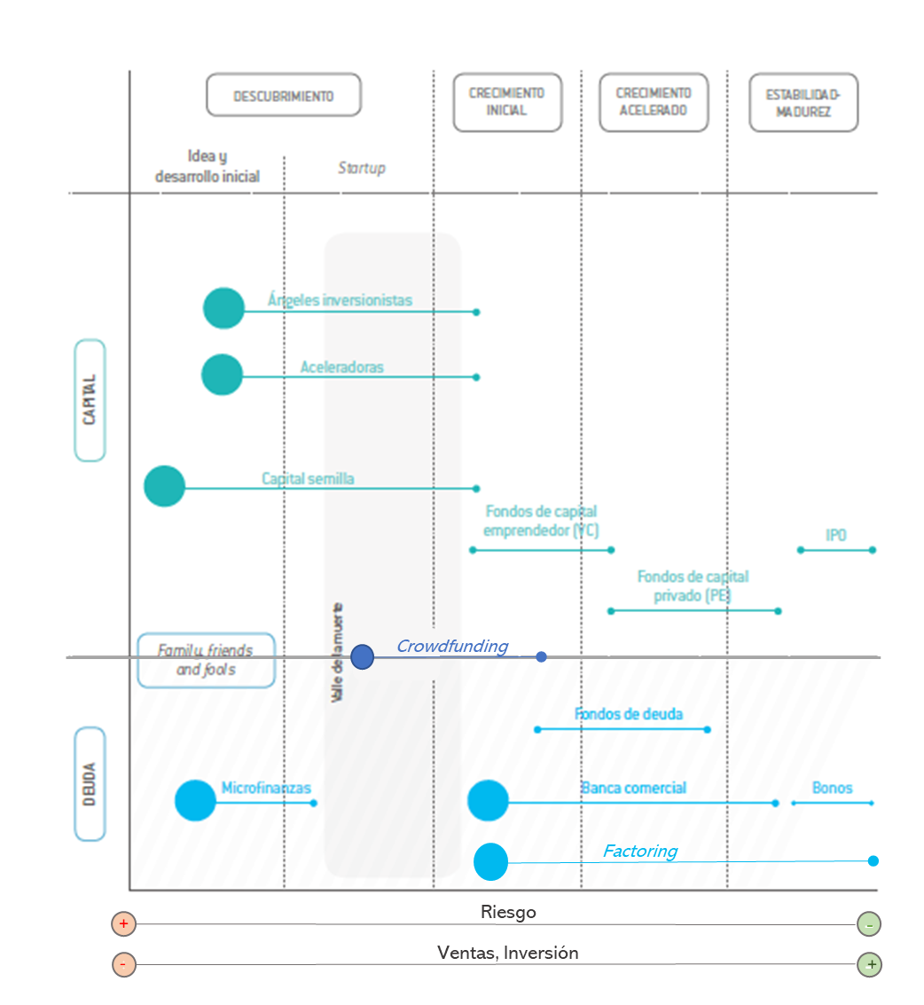

Fuente: Vesga et al., 2016

Microcrédito

Factoring y Leasing

1
Informe Nacional de Competividad 2020-2021
Capítulo: Financiación empresarial
Gráfica 1

Cartera de créditos bruta por tipo de crédito (COP billones constantes de 2018). Colombia, 2010-2019.
Fuente: Superfinanciera (2020). Cálculos: CPC.
https://www.superfinanciera.gov.co/publicacion/61036
Nota: NA

Mes-año | Comercial | Consumo | Vivienda | Microcrédito | #REF! | #REF! | #REF! | #REF!
Jan-10 | 130,650.84 | 57,963.45 | 15,918.31 | 5,363.68
Feb-10 | 130,588.25 | 57,849.33 | 15,932.08 | 5,346.54
Mar-10 | 130,674.86 | 57,961.62 | 16,365.70 | 5,319.30
Apr-10 | 131,097.68 | 58,107.78 | 16,076.30 | 5,324.33
May-10 | 132,618.26 | 58,794.34 | 16,544.72 | 5,341.27
Jun-10 | 134,856.22 | 59,468.65 | 16,982.06 | 5,384.70
Jul-10 | 136,180.23 | 60,296.46 | 16,651.60 | 5,424.35
Aug-10 | 138,072.05 | 61,173.50 | 17,101.36 | 5,517.67
Sep-10 | 141,824.98 | 62,443.58 | 17,712.69 | 5,612.79
Oct-10 | 144,576.64 | 63,530.77 | 17,826.08 | 5,742.29
Nov-10 | 149,873.22 | 64,760.02 | 18,369.53 | 5,830.20
Dec-10 | 152,715.90 | 65,590.70 | 15,321.74 | 5,860.30
Jan-11 | 150,680.86 | 65,712.29 | 15,682.38 | 5,842.39
Feb-11 | 152,901.21 | 66,276.94 | 16,114.53 | 6,602.79
Mar-11 | 154,947.71 | 67,196.95 | 16,683.23 | 6,702.41
Apr-11 | 156,714.18 | 68,555.02 | 17,181.69 | 6,807.56
May-11 | 159,570.07 | 70,377.15 | 17,771.92 | 6,914.84
Jun-11 | 160,947.22 | 71,719.98 | 18,010.30 | 7,021.12
Jul-11 | 162,748.20 | 72,838.57 | 18,510.78 | 7,130.30
Aug-11 | 165,212.78 | 74,285.67 | 19,141.67 | 7,300.31
Sep-11 | 168,639.83 | 75,389.70 | 19,260.32 | 7,441.88
Oct-11 | 169,590.04 | 76,459.99 | 19,787.03 | 7,623.97
Nov-11 | 175,199.10 | 77,965.79 | 19,859.01 | 7,761.27
Dec-11 | 175,342.32 | 79,074.46 | 20,359.07 | 7,813.98
Jan-12 | 172,538.56 | 79,168.81 | 20,663.88 | 7,830.41
Feb-12 | 172,947.70 | 79,901.54 | 20,554.05 | 7,866.70
Mar-12 | 174,683.62 | 81,113.79 | 21,070.27 | 7,973.30
Apr-12 | 176,060.06 | 82,136.02 | 21,470.63 | 8,018.56
May-12 | 178,351.86 | 83,187.81 | 21,461.79 | 8,108.90
Jun-12 | 180,116.56 | 84,218.28 | 21,885.09 | 8,242.88
Jul-12 | 181,295.69 | 85,314.67 | 22,443.16 | 8,392.28
Aug-12 | 182,329.28 | 86,456.01 | 22,578.09 | 8,567.23
Sep-12 | 183,604.50 | 87,206.53 | 23,053.96 | 8,718.62
Oct-12 | 185,254.25 | 88,166.24 | 23,531.65 | 8,900.44
Nov-12 | 190,217.77 | 89,643.60 | 24,158.85 | 9,049.35
Dec-12 | 193,539.34 | 90,506.56 | 24,685.74 | 9,132.36
Jan-13 | 192,167.69 | 90,674.57 | 24,999.43 | 9,177.09
Feb-13 | 193,237.08 | 90,986.10 | 25,342.19 | 9,234.35
Mar-13 | 194,650.20 | 91,474.53 | 25,709.07 | 9,311.40
Apr-13 | 196,466.73 | 92,182.00 | 26,131.19 | 9,449.17
May-13 | 199,722.86 | 92,841.07 | 26,261.49 | 9,595.29
Jun-13 | 203,864.30 | 93,372.64 | 26,873.83 | 9,704.95
Jul-13 | 204,148.68 | 94,358.12 | 27,592.33 | 9,885.75
Aug-13 | 206,305.51 | 95,292.02 | 28,225.99 | 10,022.40
Sep-13 | 208,312.94 | 96,101.73 | 28,835.13 | 10,161.97
Oct-13 | 209,560.04 | 97,454.55 | 29,652.72 | 10,208.76
Nov-13 | 212,549.43 | 98,726.43 | 30,448.61 | 10,386.87
Dec-13 | 213,234.85 | 99,388.72 | 31,039.96 | 10,513.01
Jan-14 | 213,375.24 | 99,301.71 | 31,417.72 | 10,463.55
Feb-14 | 215,492.68 | 99,289.21 | 31,846.74 | 10,446.64
Mar-14 | 216,822.53 | 99,550.34 | 32,224.32 | 10,544.65
Apr-14 | 219,061.02 | 100,186.03 | 32,644.19 | 10,609.94
May-14 | 221,328.18 | 100,926.31 | 33,135.34 | 10,681.03
Jun-14 | 224,772.98 | 101,606.32 | 33,627.87 | 10,741.18
Jul-14 | 224,684.35 | 102,552.93 | 34,098.77 | 10,829.84
Aug-14 | 225,724.00 | 103,468.66 | 34,527.38 | 10,899.99
Sep-14 | 227,089.80 | 104,788.94 | 34,432.08 | 11,000.46
Oct-14 | 228,798.16 | 106,070.79 | 34,990.14 | 11,084.05
Nov-14 | 234,406.20 | 107,823.35 | 35,475.24 | 11,139.02
Dec-14 | 238,832.64 | 108,381.18 | 35,466.37 | 11,100.11
Jan-15 | 233,979.90 | 107,940.02 | 44,154.26 | 11,003.23
Feb-15 | 235,342.91 | 107,415.66 | 44,309.85 | 12,034.35
Mar-15 | 236,454.97 | 108,027.19 | 45,391.15 | 12,044.63
Apr-15 | 235,316.38 | 108,443.90 | 45,503.53 | 12,063.58
May-15 | 239,871.82 | 109,263.01 | 46,423.76 | 12,067.53
Jun-15 | 243,514.01 | 110,895.48 | 46,533.56 | 12,114.42
Jul-15 | 247,379.18 | 111,649.78 | 47,360.26 | 12,169.08
Aug-15 | 254,129.37 | 112,152.47 | 47,814.96 | 12,096.27
Sep-15 | 252,523.43 | 112,533.97 | 48,328.73 | 12,093.20
Oct-15 | 252,232.77 | 112,865.05 | 48,312.39 | 12,090.56
Nov-15 | 254,902.56 | 113,545.09 | 48,879.10 | 12,075.74
Dec-15 | 253,175.67 | 113,745.51 | 49,386.41 | 11,986.45
Jan-16 | 251,804.41 | 112,430.72 | 49,165.35 | 11,796.30
Feb-16 | 252,323.50 | 111,808.37 | 49,195.63 | 11,694.51
Mar-16 | 248,364.57 | 111,474.87 | 49,366.16 | 11,606.01
Apr-16 | 247,530.10 | 112,151.71 | 49,867.85 | 11,661.47
May-16 | 250,132.01 | 112,947.78 | 50,344.12 | 11,676.48
Jun-16 | 248,459.48 | 114,127.94 | 50,814.31 | 11,650.89
Jul-16 | 249,665.50 | 114,541.71 | 51,163.35 | 11,665.87
Aug-16 | 250,005.96 | 116,302.93 | 52,003.10 | 11,855.60
Sep-16 | 250,004.83 | 117,722.45 | 52,255.85 | 11,983.33
Oct-16 | 250,397.26 | 119,195.72 | 52,967.11 | 12,056.14
Nov-16 | 252,385.21 | 121,006.12 | 53,284.62 | 12,114.55
Dec-16 | 249,110.05 | 121,769.11 | 53,877.43 | 12,090.51
Jan-17 | 244,009.04 | 121,009.22 | 53,545.14 | 12,006.31
Feb-17 | 244,070.86 | 120,580.50 | 53,745.51 | 11,962.85
Mar-17 | 244,009.03 | 121,060.51 | 53,735.94 | 11,985.31
Apr-17 | 245,027.75 | 121,264.25 | 53,986.05 | 11,979.67
May-17 | 245,738.65 | 122,322.80 | 54,449.47 | 12,008.46
Jun-17 | 248,161.40 | 123,237.49 | 54,505.79 | 12,165.46
Jul-17 | 247,183.66 | 124,155.82 | 55,053.23 | 12,286.12
Aug-17 | 246,105.89 | 124,878.86 | 55,607.28 | 12,374.09
Sep-17 | 247,506.08 | 125,900.98 | 56,254.85 | 12,468.40
Oct-17 | 247,665.87 | 126,947.56 | 56,761.12 | 12,489.98
Nov-17 | 247,908.52 | 128,438.66 | 57,010.46 | 12,540.19
Dec-17 | 247,273.70 | 128,315.04 | 57,649.91 | 12,514.18
Jan-18 | 243,421.49 | 127,605.81 | 57,465.24 | 12,457.61
Feb-18 | 243,845.93 | 127,332.24 | 57,340.25 | 12,438.54
Mar-18 | 245,011.02 | 127,516.41 | 57,971.69 | 12,401.12
Apr-18 | 244,150.20 | 127,994.11 | 58,326.83 | 12,399.45
May-18 | 244,548.88 | 128,775.61 | 58,856.07 | 12,426.63
Jun-18 | 244,803.82 | 129,319.36 | 59,428.20 | 12,427.57
Jul-18 | 243,834.26 | 130,268.74 | 59,627.88 | 12,465.43
Aug-18 | 242,265.37 | 131,397.05 | 60,249.59 | 12,503.46
Sep-18 | 242,253.53 | 132,204.22 | 60,806.69 | 12,492.27
Oct-18 | 244,942.85 | 133,548.72 | 61,453.43 | 12,545.42
Nov-18 | 247,313.55 | 135,469.54 | 62,107.42 | 12,612.39
Dec-18 | 247,377.97 | 135,821.61 | 62,675.67 | 12,557.18
Jan-19 | 241,880.72 | 135,509.76 | 62,673.25 | 12,508.79
Feb-19 | 243,661.36 | 135,731.63 | 62,818.51 | 12,489.87
Mar-19 | 244,896.52 | 136,505.60 | 63,042.82 | 12,453.80
Apr-19 | 245,536.20 | 137,362.91 | 62,888.28 | 12,410.17
May-19 | 246,768.55 | 138,870.36 | 63,027.15 | 12,395.84
Jun-19 | 245,851.71 | 139,846.91 | 63,407.63 | 12,361.24
Jul-19 | 245,184.11 | 141,483.33 | 63,927.34 | 12,414.15
Aug-19 | 245,912.27 | 143,343.66 | 64,388.73 | 12,471.25
Sep-19 | 247,242.91 | 145,514.66 | 64,962.89 | 12,519.12
Oct-19 | 246,398.95 | 147,736.23 | 65,321.01 | 12,582.32
Nov-19 | 249,571.15 | 150,108.72 | 65,823.11 | 12,596.02
Dec-19 | 244,902.11 | 151,445.18 | 66,370.13 | 12,755.03

2
Informe Nacional de Competividad 2020-2021
Capítulo: Financiación empresarial
Gráfica 2

Volumen total y volumen per cápita de finanzas alternativas (millones USD). Colombia y países de referencia, 2018.
Fuente: CCAF (2020).
https://www.jbs.cam.ac.uk/faculty-research/centres/alternative-finance/publications/reaching-new-heights/#.XbNGMZpKjIU
https://www.jbs.cam.ac.uk/faculty-research/centres/alternative-finance/publications/3rd-asia-pacific-region-alternative-finance-industry-report/#.XbNGPppKjIU
https://www.jbs.cam.ac.uk/faculty-research/centres/alternative-finance/publications/middle-east-and-africa/#.XbNGRZpKjIU
https://www.jbs.cam.ac.uk/faculty-research/centres/alternative-finance/publications/shifting-paradigms/#.XbNGWZpKjIU
Nota: NA

País | Finanzas alternativas (eje izquierdo) | Finanzas alternativas per cápita (eje derecho) | Promedio OCDE | Promedio OCDE per cápita | Promedio América Latina | Promedio América Latina per cápita
China | 215,396.4 | 154.7 | 2,274.7 | 34.2 | 78.3 | 2.1
Brasil | 673.2 | 3.2 |  |  | 78.3
Chile | 289.3 | 15.4 |  |  | 78.3
México | 233.4 | 1.8 |  |  | 78.3
Colombia | 192.5 | 3.9 |  |  | 78.3
Perú | 158.5 | 5.0 |  |  | 78.3
Argentina | 129.2 | 2.9 |  |  | 78.3
Tailandia | 31.0 | 0.4 |  |  | 78.3
Sudáfrica | 27.5 | 0.5 |  |  | 78.3
Costa Rica | 18.0 | 3.6 |  |  | 78.3
Uruguay | 5.7 | 1.6 |  |  | 78.3

3
Informe Nacional de Competividad 2020-2021
Capítulo: Financiación empresarial
Gráfica 3

Crédito empresarial a pymes y a empresas grandes (COP billones constantes de 2018) y diferencial en tasa de interés (pp). Colombia, 2009-2018.
Fuente: OCDE (2020).
Nota: N/A

 | 2009 | 2010 | 2011 | 2012 | 2013 | 2014 | 2015 | 2016 | 2017 | 2018
Créditos bancarios, Pymes (izq) | 26.6 | 29.1 | 40.0 | 46.8 | 51.6 | 55.2 | 58.2 | 62.1 | 64.9 | 68.5
Créditos bancarios, empresas grandes (izq) | 69.4 | 84.7 | 94.8 | 106.0 | 119.8 | 141.9 | 168.1 | 181.1 | 186.9 | 185.1
Diferencial tasa de interés (der) | 10.3 | 11.4 | 5.1 | 5.4 | 5.3 | 5.2 | 5.9 | 5.9 | 6.2 | 4.6

4
Informe Nacional de Competividad 2020-2021
Capítulo: Financiación empresarial
Gráfica 4

Volumen total de factoring (USD millones constantes de 2010). Colombia y países de referencia, 2010 y 2019.
Fuente: Factors Chain International (2020).
https://fci.nl/about-factoring/2018_World_Factoring_Statistics.pdf
https://fci.nl/downloads/annual_review_2015.pdf
Nota: NA

País | 2010 | 2019 | OCDE 2019 | América Latina 2019
China | 204.7 | 385.9 | 66.6 | 16.4
Brasil | 65.0 | 44.7 | 66.6 | 16.4
Chile | 21.7 | 32.1 | 66.6 | 16.4
México | 19.3 | 24.1 | 66.6 | 16.4
Sudáfrica | 20.0 | 20.0 | 66.6 | 16.4
Perú | 3.6 | 13.3 | 66.6 | 16.4
Colombia | 3.7 | 7.3 | 66.6 | 16.4
Tailandia | 2.8 | 5.6 | 66.6 | 16.4
Argentina | 0.5 | 4.0 | 66.6 | 16.4

5
Informe Nacional de Competividad 2020-2021
Capítulo: Financiación empresarial
Gráfica 5

45
17
32
14
22
5
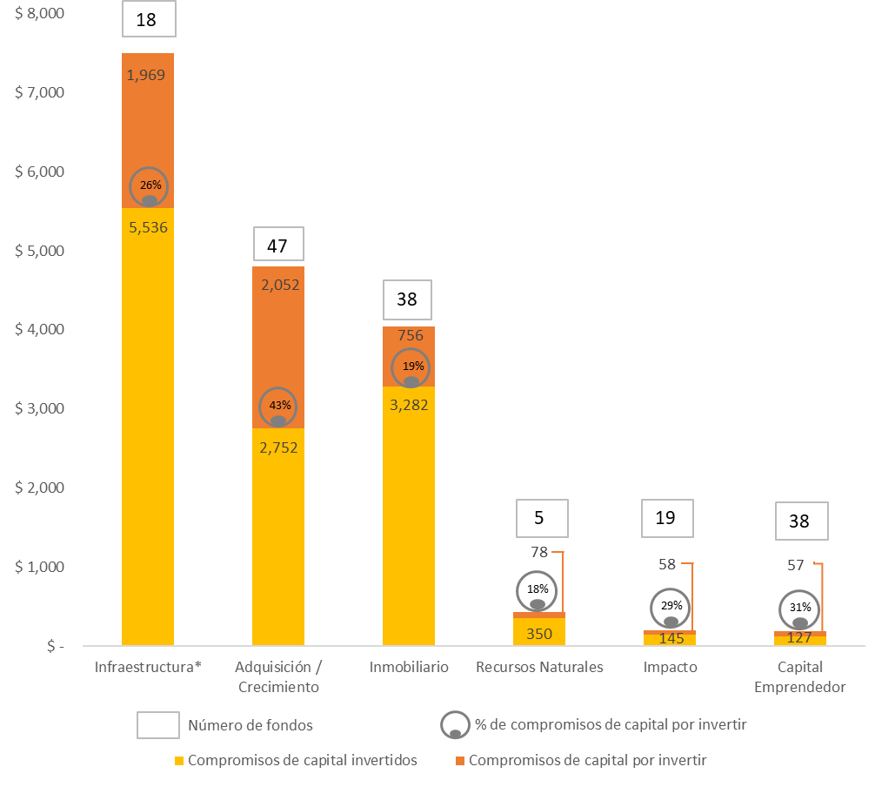
Histórico de número de fondos de capital privado y capital comprometido e invertido (USD millones) por tipo de fondo. Colombia, 2019
Fuente: Colcapital (2020).
Nota: *Incluye fondos de capital y deuda.
Nota: Información suministrada directamente por Colcapital

Tipo de fondo | Número de fondos | Compromisos de capital invertidos | Compromisos de capital por invertir | % capital invertido
Infraestructura* | 18 | 5,536 | 1,969 | 26%
Adquisición / Crecimiento | 47 | 2,752 | 2,052 | 43%
Inmobiliario | 38 | 3,282 | 756 | 19%
Recursos Naturales | 5 | 350 | 78 | 18%
Impacto | 19 | 145 | 58 | 29%
Capital Emprendedor | 38 | 127 | 57 | 31%
Total | 165 | 12,193 | 4,971 | 29%

6
Informe Nacional de Competividad 2020-2021
Capítulo: Financiación empresarial
Gráfica 6

Capitalización bursátil (% PIB). Colombia y países de referencia, 2005-2019.
Fuente: Banco Mundial (2020).
https://databank.worldbank.org/source/world-development-indicators#
Market capitalization of listed domestic companies (% of GDP)(CM.MKT.LCAP.GD.ZS)
Nota:NA

 |  | 2005 | 2006 | 2007 | 2008 | 2009 | 2010 | 2011 | 2012 | 2013 | 2014 | 2015 | 2016 | 2017 | 2018 | 2019
OECD members | OCDE |  |  |  |  |  |  |  |  |  |  |  |  |  |  | 107.3%
Thailand | Tailandia |  |  |  |  |  |  |  |  |  |  |  |  |  |  | 104.7%
Chile | Chile |  |  |  |  |  |  |  |  |  |  |  |  |  |  | 72.2%
Brazil | Brasil |  |  |  |  |  |  |  |  |  |  |  |  |  |  | 64.5%
Peru | Perú |  |  |  |  |  |  |  |  |  |  |  |  |  |  | 43.6%
Latin America & Caribbean | América Latina |  |  |  |  |  |  |  |  |  |  |  |  |  |  | 46.6%
Mexico | México |  |  |  |  |  |  |  |  |  |  |  |  |  |  | 32.9%
Colombia | Colombia | 34.7% | 34.8% | 49.4% | 36.2% | 60.5% | 72.8% | 60.1% | 70.7% | 53.0% | 38.5% | 29.3% | 36.7% | 38.9% | 31.1% | 40.8%
Argentina | Argentina |  |  |  |  |  |  |  |  |  |  |  |  |  |  | 8.8%
 | OCDE | Tailandia | Chile | Brasil | Perú | América Latina | México | Colombia | Argentina
2005 |  |  |  |  |  |  |  | 34.7%
2006 |  |  |  |  |  |  |  | 34.8%
2007 |  |  |  |  |  |  |  | 49.4%
2008 |  |  |  |  |  |  |  | 36.2%
2009 |  |  |  |  |  |  |  | 60.5%
2010 |  |  |  |  |  |  |  | 72.8%
2011 |  |  |  |  |  |  |  | 60.1%
2012 |  |  |  |  |  |  |  | 70.7%
2013 |  |  |  |  |  |  |  | 53.0%
2014 |  |  |  |  |  |  |  | 38.5%
2015 |  |  |  |  |  |  |  | 29.3%
2016 |  |  |  |  |  |  |  | 36.7%
2017 |  |  |  |  |  |  |  | 38.9%
2018 |  |  |  |  |  |  |  | 31.1%
2019 | 107.3% | 104.7% | 72.2% | 64.5% | 43.6% | 46.6% | 32.9% | 40.8% | 8.8%

Colombia, 40,8%

7
Informe Nacional de Competividad 2020-2021
Capítulo: Financiación empresarial
Gráfica 7

Acciones negociadas, índice de rotación de las acciones nacionales (%). Colombia y países de referencia, 2010-2019.
Fuente: Banco Mundial (2020).
https://databank.worldbank.org/source/world-development-indicators#
Stocks traded, turnover ratio of domestic shares (%)(CM.MKT.TRNR)
Nota: El promedio OCDE toma datos de 2018.

 | 2010 | 2019 | OCDE 2018 | América Latina 2019
Turquía | 133.3% | 187.9% | 103.8% | 54.3%
Brasil | 58.8% | 87.5% | 103.8% | 54.3%
Tailandia | 80.1% | 64.5% | 103.8% | 54.3%
Sudáfrica | 30.0% | 33.1% | 103.8% | 54.3%
México | 24.5% | 20.5% | 103.8% | 54.3%
Chile | 16.9% | 18.0% | 103.8% | 54.3%
Colombia | 10.9% | 10.5% | 103.8% | 54.3%
Argentina | 4.0% | 7.6% | 103.8% | 54.3%
Perú | 3.9% | 1.6% | 103.8% | 54.3%
América Latina | 41.5% | 54.3% | 0.0% | 0.0%
OCDE | 146.6% | 103.8% | 0.0% | 0.0%
China | 205.0% | 223.7% | 0.0% | 0.0%

